概要図
詳細設計書 | 画面名称 | B0401_面接一覧画面 | システムID |  |  | 改訂日 | 2020-09-01
 | 機能名称 |  | システム名称 |  |  | 改訂者 | 沙慶

面接履歴
ユーザー
B0401_面接一覧画面
参照
 |  |  |  | 機能概要
 |  |  |  |  | 面接履歴、ユーザー、職位からデータを検索して、一覧画面に表紙される。

職位

B0402_面接詳細情報画面に遷移する

画面イメージ
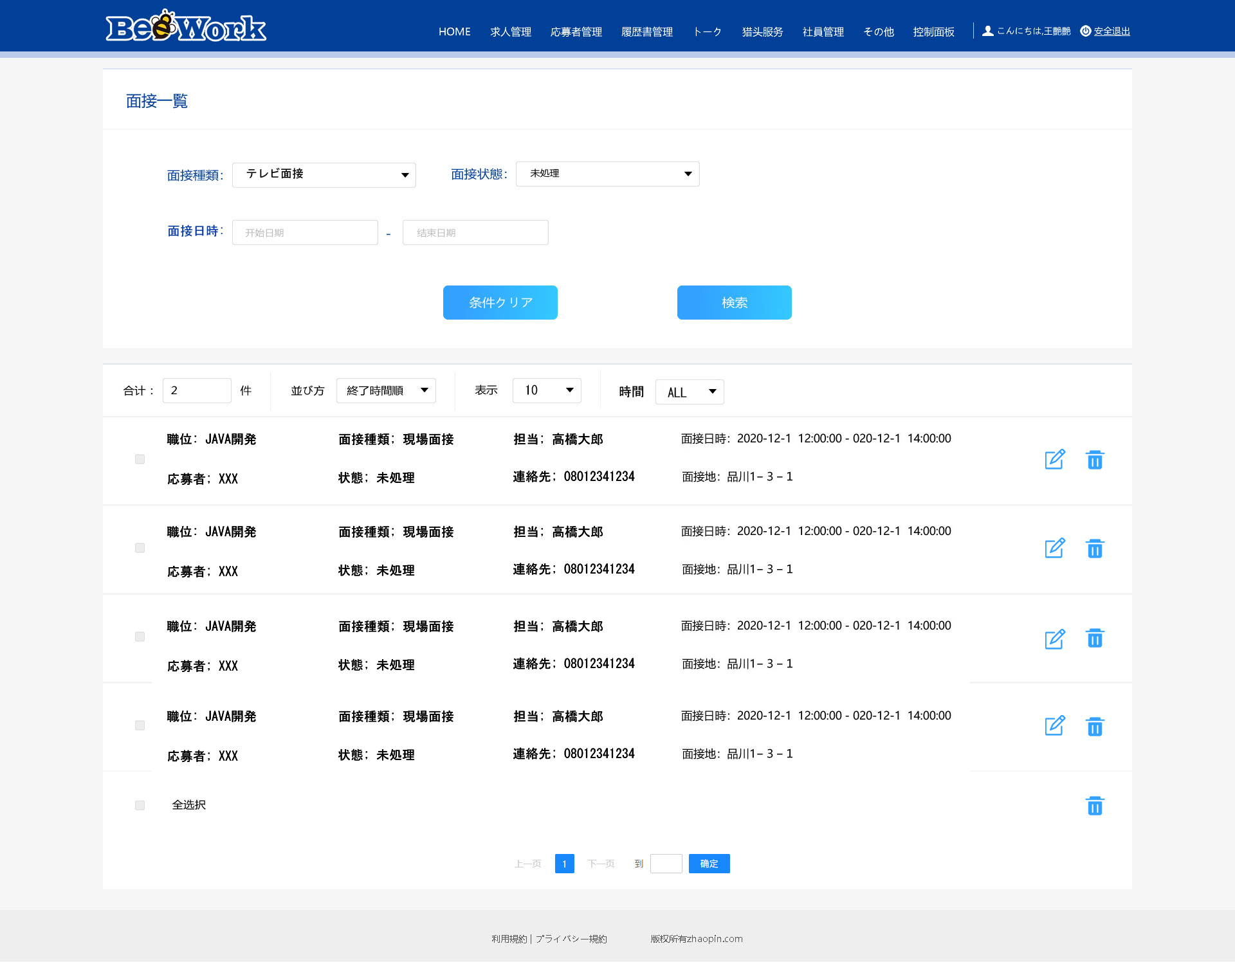
詳細設計書 | 画面名称 | B0401_面接一覧画面 | システムID | 改訂日 | 2020-09-01
 | 機能名称 |  | システム名称 | 改訂者 | 沙慶

画面イメージ

